Sheet1
 | Name | Ground | M2 | Rooms | Year of construction | Length of stay | +/- | Rent/Consumption | Price/m2 | Ownership Cost/Month
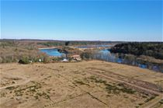 | Rørbæk Søpark, Rørbæk Sø, 7361 Ejstrupholm | 1.501 - 2.134 | - | - | - | - | - | - | - | -
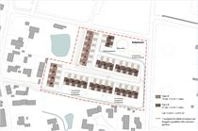 | Aabyhaven - nyt andelsboligprojekt i Aabybro, 9440 Aabybro | - | 112 | 4 | - | - | - | - | - | -
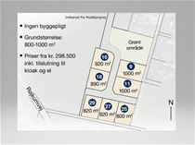 | Røjkumparken, 6971 Spjald | 800 - 1.000 | - | - | - | - | - | - | - | -
 | Lille Ager 3-11, 6580 Vamdrup | 985 - 1.078 | - | - | - | - | - | - | - | -
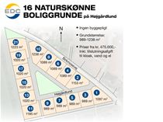 | Højgårdlund, 6920 Videbæk | 989 - 1.238 | - | - | - | - | - | - | - | -
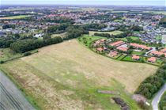 | Blåbærvænget, 6360 Tinglev | 1.006 - 1.998 | - | - | - | - | - | - | - | -
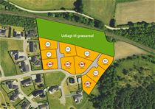 | Midtløkke 62-101, 6200 Aabenraa | 1.122 - 1.382 | - | - | - | - | - | - | - | -
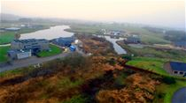 | Søparken, 6880 Tarm | 932 - 1.270 | - | - | - | - | - | - | - | -
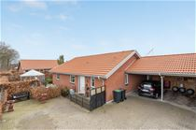 | Hyldehaven 81, 6800 Varde | 0 | 116 | 3 | 2007 | 0 | 0% | 7.780 / 667 | - | -
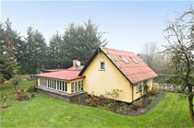 | Engebækgårdvej 54, Bøvl, 7260 Sønder Omme | 2.286 | 103 | 4 | 1940 | 0 | 0% | - | 3.864 | 1.174
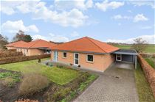 | Hjorteengen 11, Åstrup, 8500 Grenaa | 0 | 110 | 3 | 2008 | 1 | 0% | 6.300 / 428 | - | -
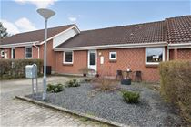 | Frederiksberggade 73, 6640 Lunderskov | 0 | 89 | 3 | 1994 | 1 | 0% | 3.835 / 691 | - | -
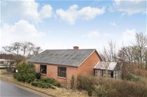 | Madumvej 9, Madum, 6990 Ulfborg | 1.566 | 105 | 3 | 1960 | 1 | 0% | - | 3.728 | 945
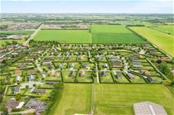 | Poul la Cours Vej 60, 6600 Vejen | 724 | - | - | - | 1 | 0% | - | 614 | 883
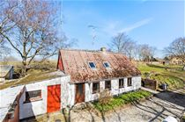 | Stestrupvej 78, Stestrup, 4360 Kirke Eskilstrup | 874 | 90 | 5 | 1850 | 1 | 0% | - | 5.103 | 1.466
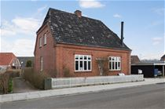 | Søndervang 2, 6973 Ørnhøj | 290 | 160 | 4 | 1931 | 1 | 0% | - | 3.531 | 1.247
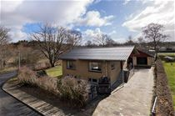 | Søvej 16, 7362 Hampen | 1.024 | 120 | 3 | 1952 | 1 | 0% | - | 4.281 | 1.122
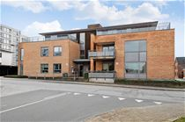 | Villavej 19C, 7430 Ikast | 939 | 95 | 3 | 2003 | 2 | 0% | 4.300 / 457 | - | -
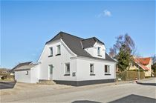 | Nørregade 17, Hørby, 9300 Sæby | 449 | 117 | 6 | 1926 | 2 | 0% | - | 3.402 | 1.126
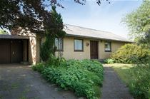 | Holmsøvej 30, Haverslev, 9690 Fjerritslev | 834 | 126 | 3 | 1971 | 2 935 | 0% | - | 3.182 | 1.004
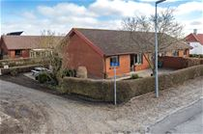 | Aabenraavej 11D, 6240 Løgumkloster | 318 | 85 | 2 | 1988 | 2 | 0% | - | 5.287 | 1.143
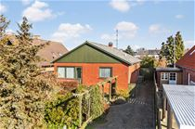 | Fastings Allé 33, 4900 Nakskov | 630 | 121 | 4 | 1960 | 2 | 0% | - | 3.536 | 1.631
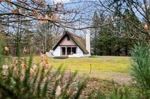 | Blårævevej 22, Mikkelmark, 9370 Hals | 1.801 | 48 | 2 | 1975 | 3 | 0% | - | 8.804 | 1.123
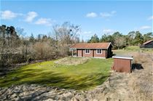 | Humlestien 8, Smalby, 9370 Hals | 2.100 | 68 | 3 | 1975 | 3 | 0% | - | 7.279 | 965
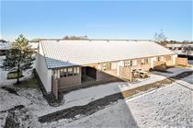 | Lille Amerika 22L, 8883 Gjern | 62.862 | 43 | 2 | 1990 | 3 | 0% | - | 13.140 | 2.014
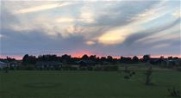 | Ravnholt 66, Havnsø, 4591 Føllenslev | 1.014 | - | - | - | 3 | 0% | - | 562 | 424
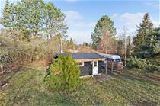 | Jacobsvej 24, Kaldred, 4593 Eskebjerg | 1.136 | 20 | 2 | 1968 | 4 | 0% | - | 15.682 | 786
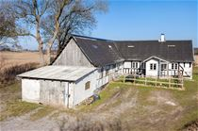 | Karlemosevej 13, Flemløse, 5620 Glamsbjerg | 2.358 | 70 | 3 | 1598 | 4 | 0% | - | 4.853 | 1.037
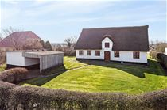 | Sønderrad 2, Rejsby, 6780 Skærbæk | 1.349 | 96 | 3 | 1900 | 4 | 0% | - | 5.693 | 1.123
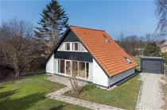 | Birkevej 1, 4874 Gedser | 1.024 | 99 | 5 | 1965 | 4 | 0% | - | 4.835 | 1.051

